纯皓 无谷
NutriFresh®纯皓® 价格表
产品效果图 | 产品名称 | 产品编码 | 条形码 | 规格 （kg*包） | 批发价 |  | 零售价 | 网控零售价
 |  |  |  |  | （元/包） | （元/箱）
无谷酵素配方
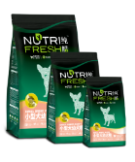 | 小型犬幼犬无谷天然粮 （鸡肉配方） | NF100101 | 697014419000 | 1.2kg×8 | 60 | 480 | ¥100 | ¥90
 |  | NF100102 | 697014419001 | 2.7kg×6 | 123 | 738 | ¥205 | ¥185
 |  | NF100103 | 697014419002 | 8.0kg×1 | 334 | 334 | ¥490 | ¥392
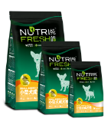 | 小型犬成犬无谷天然粮 （鸡肉配方） | NF100201 | 697014419010 | 1.2kg×8 | 57 | 456 | ¥95 | ¥86
 |  | NF100202 | 697014419011 | 2.7kg×6 | 114 | 684 | ¥190 | ¥171
 |  | NF100203 | 697014419012 | 8.0kg×1 | 309 | 309 | ¥455 | ¥364
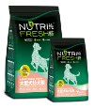 | 大型犬幼犬无谷天然粮 （鸡肉配方） | NF100301 | 697014419021 | 2.7kg×6 | 123 | 738 | ¥205 | ¥185
 |  | NF100302 | 697014419023 | 12.0kg×1 | 428 | 428 | ¥615 | ¥492
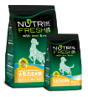 | 大型犬成犬无谷天然粮 （鸡肉配方） | NF100401 | 697014419031 | 2.7kg×6 | 114 | 684 | ¥190 | ¥171
 |  | NF100402 | 697014419033 | 12.0kg×1 | 404 | 404 | ¥580 | ¥464
原生肉食配方
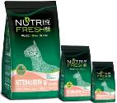 | 幼猫天然无谷粮 （鱼鸡配方） | NF200101 | 6970144191008 | 0.6kg×24 | 39 | 936 | ¥63 | ¥57
 |  | NF200102 | 6970144191015 | 1.8kg×8 | 117 | 936 | ¥180 | ¥162
 |  | NF200103 | 6970144191022 | 8.0kg×1 | 379 | 379 | ¥530 | ¥424
 | 成猫天然无谷粮 （鱼肉配方） | NF200201 | 6970144191305 | 1.2kg×12 | 78 | 936 | ¥125 | ¥113
 |  | NF200202 | 6970144191367 | 3.6kg×4 | 221 | 884 | ¥340 | ¥306
 | 成猫天然无谷粮 （鸡鸭配方） | NF200301 | 6970144191503 | 1.2kg×12 | 72 | 864 | ¥115 | ¥104
 |  | NF200302 | 6970144191565 | 3.6kg×4 | 202 | 808 | ¥310 | ¥248
注：1、以上报价均含税。 2、我司保留调整价格的权利。如销售产品出现价格变化，请以我司最新公告为准。

